Hoja1
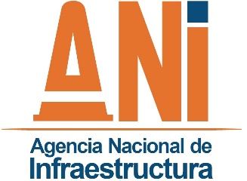
 |  |  | MATRIZ DE INFORMACIÓN DE OPERACIONES SOSPECHOSAS DE LAVADO DE ACTIVOS, FINANCIACIÓN DEL TERRORISMO, CORRUPCIÓN O SOBORNO
 |  |  | TRANSPARENCIA, PARTICIPACIÓN, SERVICIO AL CIUDADANO Y COMUNICACIÓN
 |  |  | CÓDIGO |  |  | TPSC-F-008 |  |  | VERSIÓN |  | 002 |  |  |  | FECHA |  | 01/12/2020

Ítem | Fecha de la denuncia | Tipo de denunciante | Tipo denuncia | Descripción de la denuncia (resumen) | Canal denuncia | El reporte tiene relación con presuntos actos de corrupción de la ANI | Se realizaron averiguaciones básicas | Se activó SARLAFT | Se comunicó a la alta dirección la obligación de oficiar a los entes de control | Se trasladó a los entes de control o a las autoridades competentes | Se revisó el mapa de riesgos para evaluar la eficacia de los controles | Número de la sentencia | Decisión de la sentencia | Fecha de la de la sentencia | Se revisó el mapa de riesgos para evaluar la eficacia de los controles frente a la sentencia | tema de la denuncia | Estado actual y gestiones adelantadas | Conclusiones
1
2
3
4
5
6
7
8
9
10
11
12
13
14
15
16
17
18
19
20
21
22
23
24

